Mapa Inf
Mapa N° 1 Cobertura geográfica de servicios financieros
Al 31 de enero de 2026

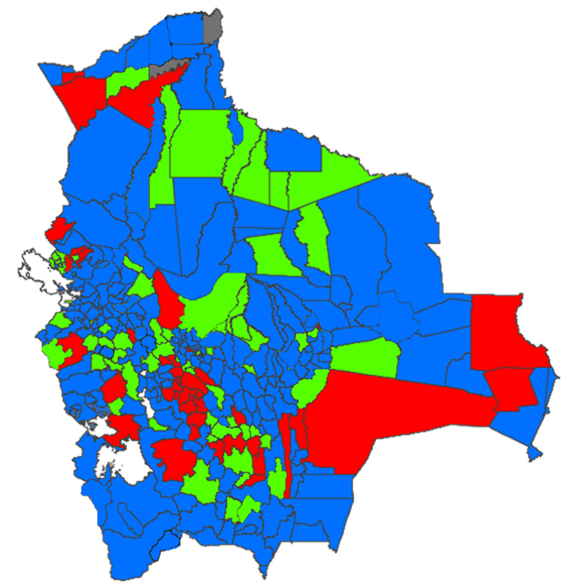

 | Nivel de cobertura | MUNICIPIOS |  | HABITANTES *
 |  | Número | % | Número | %
 | Alto | 233 | 68.732% | 10,474,560 | 87.244%
 | Medio | 67 | 19.764% | 1,018,381 | 8.482%
 | Bajo | 37 | 10.914% | 509,493 | 4.244%
 | Nulo | 2 | 0.590% | 3,597 | 0.030%
 | Total | 339 | 100.000% | 12,006,031 | 100.000%

* Proyección poblacional 2022, fuente INE

